Накладная-№3
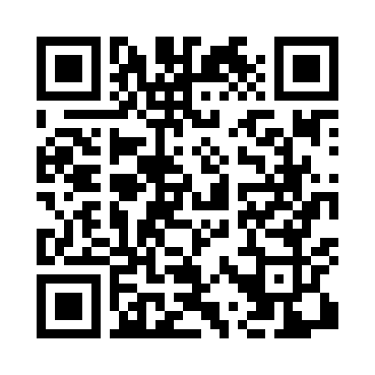
Номер товарно-транспортной накладной: |  |  | Торговый представитель: Kamol aka
Поставщик: Toshkent falcon fly 2 |  |  | Телефон торгового представителя: +998979626299
Дата отгрузки: 06.12.2025 |  |  | Контрагент: """" Klient
Дата консигнации: |  |  | Адрес:
Доставщик: |  |  | Телефон:
Телефон доставщика:
Время заказа: 06.12.2025 11:50:59
№ | Штрих-код | Название товаров (работ,услуг) | Количество | Количество в кейсе | Цена | Сумма
 |  |  | 20 |  |  | 33
1 | 6823541213142 | Разделочная доска, из бамбука 32*22*1,8см DB- 13-21 | 10 | 10 шт. | 1.80 | 18
2 | 6823541213135 | Разделочная доска, из бамбука 30*20 DB-13-20 | 10 | 10 шт. | 1.50 | 15
Итого: 33$|->UZS: 412,500.00

